1
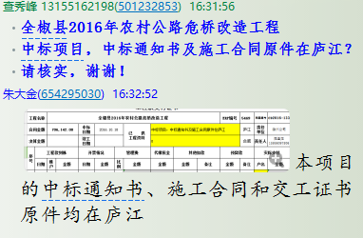
工程款支付证书
工程名称 |  | 全椒县2016年农村公路危桥改造工程 |  |  |  |  |  |  |  |  | ERP编号 | 5469 | 档案编号 | CD2016-133 | CD2016-133 | 144 | 5469 | 全椒县2016年农村公路危桥改造工程 | 2016.10.18 | 706142.00 | 郎小四 | 60日历天 | 滁州市 全椒县 | 滁州公司范圣龙15956097806 | 范圣龙15956097806 | 中标项目，中标通知书及施工合同原件在庐江
合同金额 |  | 706,142.00 |  | 中标 日期 | 2016.10.18 |  | 已 供 工程资料 | 中标项目，中标通知书及施工合同原件在庐江 |  |  |  | 庐江 | 责任 单位 | 滁州公司
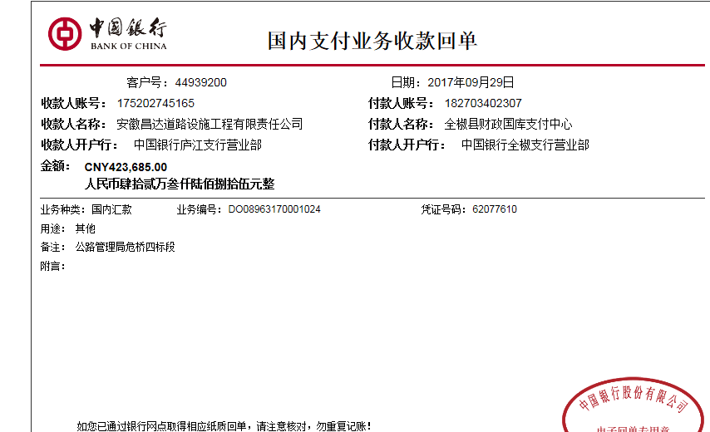
决算金额 |  |  |  | 竣工 日期 |  |  |  |  |  |  |  | 合肥 | 责任人 | 范圣龙15956097806
序号 | 工程款到账 |  |  | 开票情况 |  | 管理费 |  | 代缴税金 | 其他扣款 |  | 预留款 |  | 实际支付
 | 日期 | 账户 | 金额 | 日期 | 金额 | 比例 | 金额 | 金额 | 金额 | 备注 | 金额 | 备注 | 户名 | 金额
1 | 2017-09-29 | 中 | 423,685.00 | 2017-09-08 | 423,685.00 | 年费范围内 | 0.00 | 0.00 | 1,000.00 |  |  |  | 范圣龙 | 422,685.00
 |  |  |  |  |  |  |  |  |  |  |  | 2017.4.13办理外经证费用500+2017.9.7办理外经证费用500

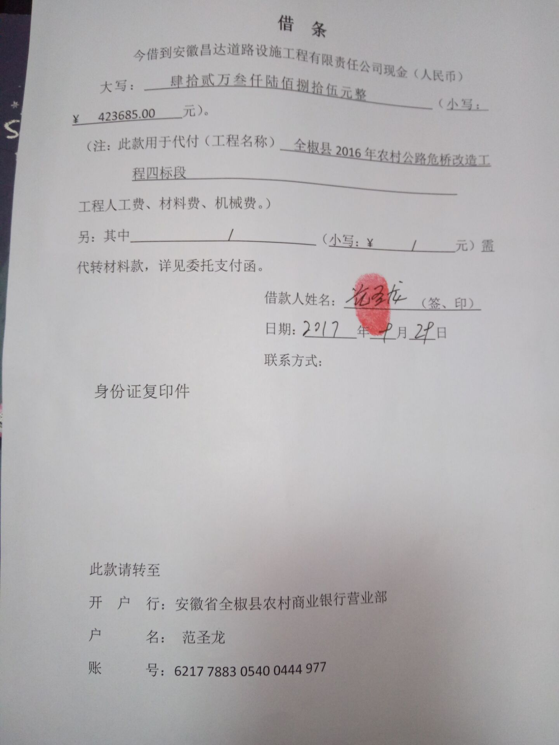
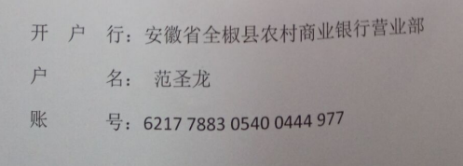
合计 |  | - | 423,685.00 | - | 423,685.00 | - | 0.00 | 0.00 | 1,000.00 | - | 0.00 | - | - | 422,685.00
本次结算 支付明细 |  | 应支付金额 |  | 422,685.00 |  |  |  | 实际支付金额 |  | 小写 | 422,685.00
 |  | 已支付金额 |  | 0.00 |  |  |  |  |  | 大写 | 肆拾贰万贰仟陆佰捌拾伍元整
申请部门 意见 |  | 此次借条已代供。？ |  |  |  |  |  | 项目管理 意见 |  | 何总、朱总已同意支付（附表背面截图）。
财务初审 意见 |  |  |  |  |  |  |  | 财务审核 意见
质安初审 意见 |  |  |  |  |  |  |  | 质安稽查 意见
总经理审批 |  |  |  |  |  |  |  | 董事长审批

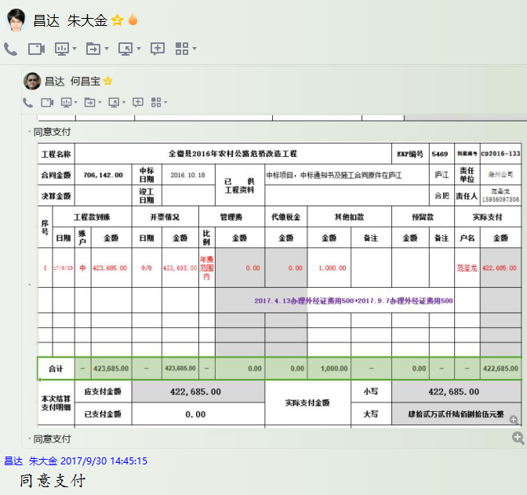

(2)
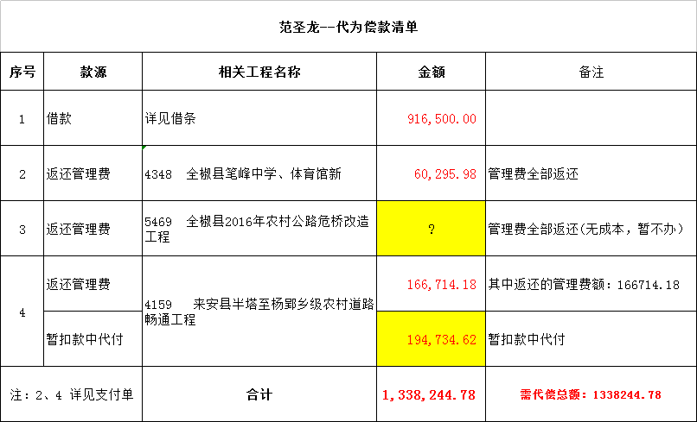
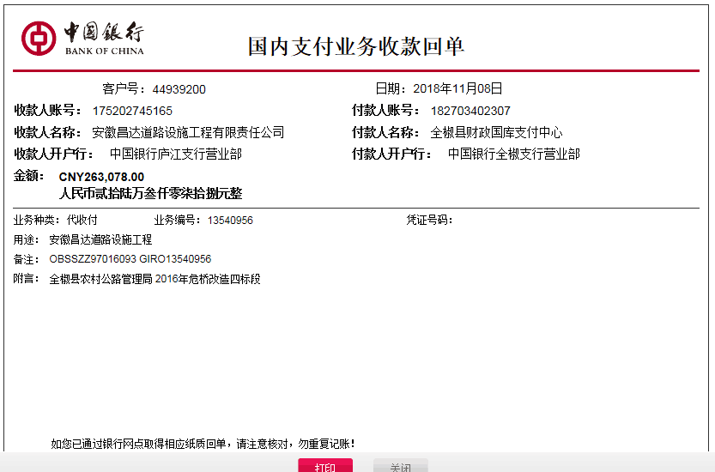
工程款支付证书
工程名称 |  | 全椒县2016年农村公路危桥改造工程 |  |  |  |  |  |  |  |  | ERP编号 | 5469 | 档案编号 | CD2016-133 | CD2016-133 | 144 | 5469 | 全椒县2016年农村公路危桥改造工程 | 2016.10.18 | 706142.00 | 郎小四 | 60日历天 | 滁州市 全椒县 | 滁州公司范圣龙15956097806 | 范圣龙15956097806 | 中标项目，中标通知书及施工合同原件在庐江
合同金额 |  | 706,142.00 |  | 中标 日期 | 2016.10.18 |  | 已 供 工程资料 | 中标通知书、施工合同、交工证书及审计报告原件 |  |  |  | 庐江 | 责任 单位 | 滁州公司
决算金额 |  | 722,908.20 |  | 竣工 日期 |  |  |  |  |  |  |  | 合肥 | 责任人 | 范圣龙15956097806
序号 | 工程款到账 |  |  | 开票情况 |  | 管理费 |  | 代缴税金 | 其他扣款 |  | 预留款 |  | 实际支付
 | 日期 | 账户 | 金额 | 日期 | 金额 | 比例 | 金额 | 金额 | 金额 | 备注 | 金额 | 备注 | 户名 | 金额
1 | 2017-09-29 | 中 | 423,685.00 | 2017-09-08 | 423,685.00 | 年费范围内 | 0.00 | 0.00 | 1,000.00 |  |  |  | 范圣龙 | 422,685.00
 |  |  |  |  |  |  |  |  |  |  |  | 2017.4.13办理外经证费用500+2017.9.7办理外经证费用500
 | 本次
2 | 2018-11-08 | 中 | 263,078.00 | 2018-11-06 | 263,078.00 | 年费范围内 | 0.00 | 0.00 | 500.00 | 2018.11.1办理涉税事项报告表费用500 | 2,630.00 | 损失准备金1% | 留公司帐户统一支付(抵扣4159来安项目第7次支付中已代为抵扣的费用） | 194,735.62 | 36145.41
 |  |  |  | 2018-11-06 | 36,145.00 |  |  |  |  |  | 65,212.38 | 余额暂不付

合计 |  | - | 686,763.00 | - | 722,908.00 | - | 0.00 | 0.00 | 1,500.00 | - | 67,842.38 | - | - | 617,420.62 | 36145
本次结算 支付明细 |  | 应支付金额 |  | 0.00 |  |  |  | 实际支付金额 |  | 小写 | 0.00
 |  | 已支付金额 |  | 0.00 |  |  |  |  |  | 大写 | 零元整
申请部门 意见 |  |  |  |  |  |  |  | 项目管理 意见 |  | 何总、朱总已同意支付（附表背面截图）。
财务初审 意见 |  |  |  |  |  |  |  | 财务审核 意见
质安初审 意见 |  |  |  |  |  |  |  | 质安稽查 意见
总经理审批 |  |  |  |  |  |  |  | 董事长审批

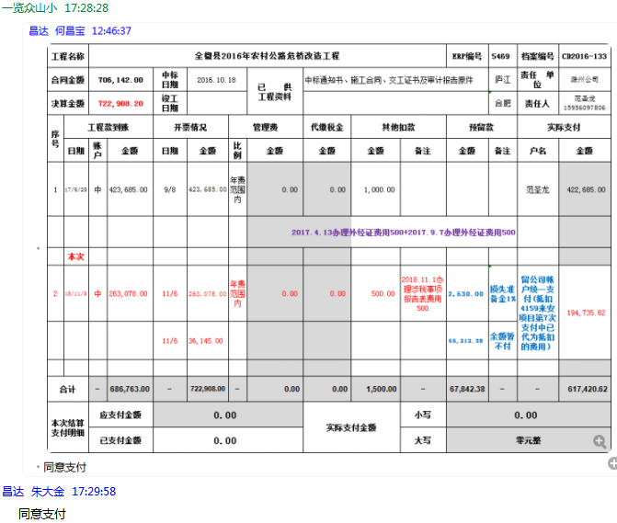

(3)
工程款支付证书
工程名称 |  | 全椒县2016年农村公路危桥改造工程 |  |  |  |  |  |  |  |  | ERP编号 | 5469 | 档案编号 | CD2016-133 | CD2016-133 | 144 | 5469 | 全椒县2016年农村公路危桥改造工程 | 2016.10.18 | 706142.00 | 郎小四 | 60日历天 | 滁州市 全椒县 | 滁州公司范圣龙15956097806 | 范圣龙15956097806 | 中标项目，中标通知书及施工合同原件在庐江
合同金额 |  | 706,142.00 |  | 中标 日期 | 2016.10.18 |  | 已 供 工程资料 | 中标通知书、施工合同、交工证书及审计报告原件 |  |  |  | 庐江 | 责任 单位 | 滁州公司
决算金额 |  | 722,908.20 |  | 竣工 日期 |  |  |  |  |  |  |  | 合肥 | 责任人 | 范圣龙15956097806
序号 | 工程款到账 |  |  | 开票情况 |  | 管理费 |  | 代缴税金 | 其他扣款 |  | 预留款 |  | 实际支付
 | 日期 | 账户 | 金额 | 日期 | 金额 | 比例 | 金额 | 金额 | 金额 | 备注 | 金额 | 备注 | 户名 | 金额
1 | 2017-09-29 | 中 | 423,685.00 | 2017-09-08 | 423,685.00 | 年费范围内 | 0.00 | 0.00 | 1,000.00 |  |  |  | 范圣龙 | 422,685.00
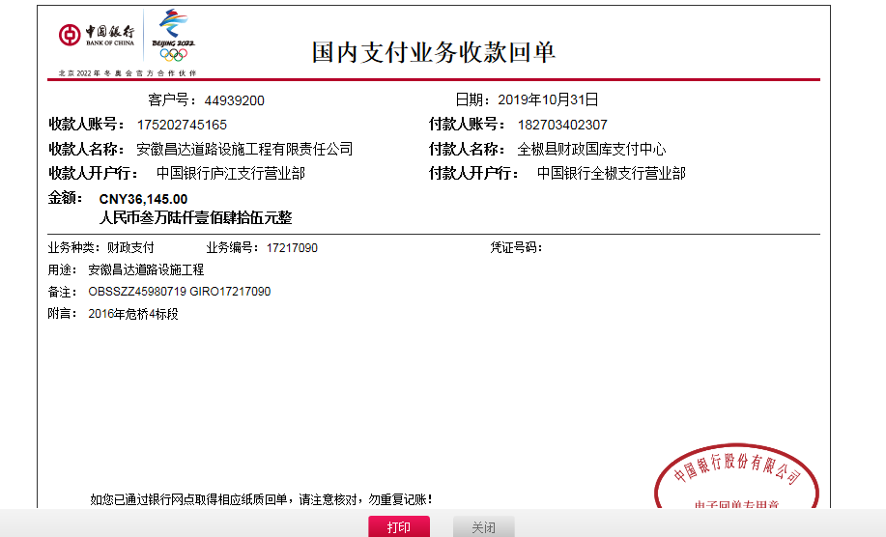
 |  |  |  |  |  |  |  |  |  |  |  | 2017.4.13办理外经证费用500+2017.9.7办理外经证费用500

2 | 2018-11-08 | 中 | 263,078.00 | 2018-11-06 | 263,078.00 | 年费范围内 | 0.00 | 0.00 | 500.00 | 2018.11.1办理涉税事项报告表费用500 | 2,630.00 | 损失准备金1% | 留公司帐户统一支付(抵扣4159来安项目第7次支付中已代为抵扣的费用） | 194,735.62 | 36145.41
 |  |  |  | 2018-11-06 | 36,145.00 |  |  |  |  |  | 65,212.38 | 余额暂不付
 | 本次
3 | 申请退还第2次没付的余额65212.38元 |  |  |  |  |  |  |  |  |  | -65,212.38 |  |  | 100,996.38 | 101357.39
 | 2019-10-31 | 中 | 36,145.00 |  |  | 年费范围内 | 0.00 | 0.00 | 0.00 |  | 361.00 | 损失准备金1%

 |  |  |  |  |  |  |  |  |  |  |  |  |  |  | 100996.38

合计 |  | - | 722,908.00 | - | 722,908.00 | - | 0.00 | 0.00 | 1,500.00 | - | 2,991.00 | - | - | 718,417.00 | 0
本次结算 支付明细 |  | 应支付金额 |  | 100,996.38 |  |  |  | 实际支付金额 |  | 小写 | 0.00
 |  | 已支付金额 |  | 100,996.38 |  |  |  |  |  | 大写 | 零元整
申请部门 意见 |  |  |  |  |  |  |  | 项目管理 意见 |  | 何总、朱总已同意支付（附表背面截图）。
财务初审 意见 |  |  |  |  |  |  |  | 财务审核 意见
质安初审 意见 |  |  |  |  |  |  |  | 质安稽查 意见
总经理审批 |  |  |  |  |  |  |  | 董事长审批

